informacje
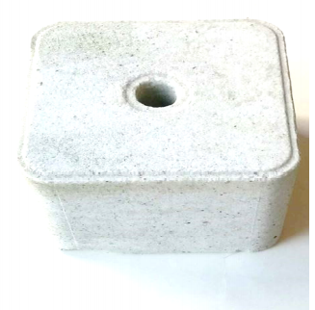
Mieszanka paszowa uzupełniająca mineralna

 | Grupa zwierząt: | Bydło

Skład mieszanki | Forma: | Lizawka
Liść czosnku niedźwiedziego (2%)
Liść babki (1%) | Termin ważności: | Ad libitum
Ziele prawoślazu (1%)
Olejek z lebiodki pospolitej (0,1%) | Dawkowanie: | 6-8 kg/szt./dzień
Olejek z tymianku (0,1%)
Ekstrakt z czosnku (1%) | Zalety stosowania:
Ekstrakt z cebuli (2%) | Uzupełnia niedobory składników mineralnych i witamin
Sól kamienna (92,8%)
 | Wspomaga funkcjonowanie układu oddechowego

 | Ogranicza rozwój patogenów w układzie oddechowym

 | Wzmacnia odporność oraz zapewnia prawidłowy rozwój
Liść czosnku niedźwiedziego (2%) | 2.0% | 2
Liść babki (1%) | 1.0% | 1
Ziele prawoślazu (1%) | 1.0% | 1
Olejek z lebiodki pospolitej (0,1%) | 0.1% | 0.1
Olejek z tymianku (0,1%) | 0.1% | 0.1
Ekstrakt z czosnku (1%) | 1.0% | 1
Ekstrakt z cebuli (2%) | 2.0% | 2
Sól kamienna (92,8%) | 92.8% | 92.8
 | Odstrasza pasożyty zewnętrzne: muchy, meszki, komary

